Intro
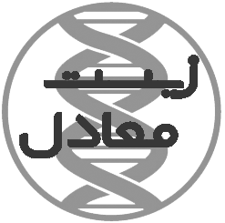
واژه نامه زیست‎معادل
نسخه: 2
تاریخ نسخه: 27 بهمن 1395
معرفی: واژه نامه «زیست‎معادل» در حال حاضر حاوی 1563 واژه انگلیسی تخصصی در حوزه زیست پزشکی و زیست فناوری، و معادل فارسی آن ها است که با بهره گیری از منابع گوناگونی، شامل واژگان مصوب فرهنگستان در حوزه های یاد شده، و برخی پایان نامه های دفاع شده در گروه زیست فناوری دانشکده مهندسی شیمی دانشگاه تربیت مدرس، تهیه شده است. هدف این طرح، یاری رسانی به انتخاب معادل های فارسی مناسب برای واژگان تخصصی حوزه های یاد شده و یکپارچه سازی متون پایان نامه های در دست تهیه است. لازم به توضیح است که، این واژه نامه به طور مکرر به روز رسانی خواهد شد.
تماس: برای پیشنهاد معادل واژه یا همکاری در این طرح از طریق پست های الکترونیکی زیر اقدام نمایید:
1- دکتر سمیره هاشمی نجف آبادی: s.hashemi@modares.ac.ir
2- اویس جامی الاحمدی: o.jamialahmadi@modares.ac.ir

